INSTRUCCIONES
No. | INSTRUCCIÓN
1 | Identifique las fuentes de amenaza que pueden afectar la prestación del servicio
2 | Identifique los posibles escenarios que permitan la continuidad del servicio contratado en caso de presentarse la fuente de amenza seleccionada.
3 | Describa como basado en la fuente y el escenario seleccionado puede el operador o contratista respaldar la prestacion del servicio contratado | 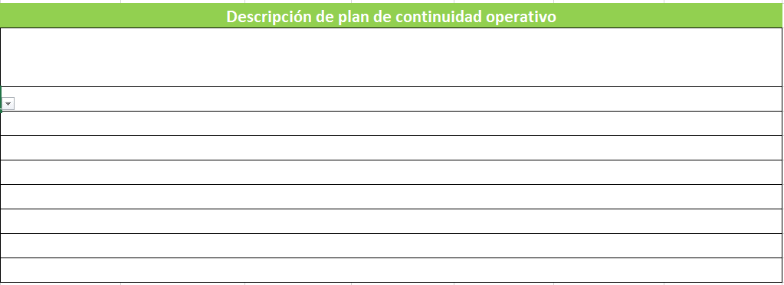
4 | Una Vez diligenciado se debe omprimir y entregar al supervisor de contrato con firma del represaentante legal y fecha de diligenciamiento.

